Defectos_Sprint3
DEFECTO NRO: | SPRINT | ID | FECHA | IDENTIFICACIÓN DEL ELEMENTO DE PRUEBA | TITULO | DESCRIPCIÓN | RESULTADO ACTUAL | RESULTADO ESPERADO | PASOS PARA SU REPRODUCCIÓN | ESTADO | PRIORIDAD | SEVERIDAD | EVIDENCIA
1 | 3 | D1S3_01 | 2022-11-20 | Botón reserva. | Botón reserva no funciona | Al clickear sobre el botón reserva, el mismo no hace nada. | No se han asociado evenos al botón reserva, o se han hecho mal. | Que se confime o no la reserva | 1- Ingresar al link página (http://3.144.28.205/), seleccionar algún producto y oprimir "Ver Detalle" | CORREGIDO | ALTA | MEDIO | No requiere.
 |  |  |  |  |  |  |  |  | 2- En la página que se abre,oprimir el botón "Iniciar Reserva"
2 | 3 | D1S3_02 | 2022-11-21 | Página caída en su totalidad (URL) | URL de la página caída | Al ingresar a la URL de la página, luego de creada la infraestructura de AWS y el pipeline. | Al acceder a la URL aparece el mensaje "The requested URL was not found on this server" | Debería poder acceder se a la página, tal como lo veníamos haciendo hasta el momento. | 1- Ingresar al link de la página (http://3.144.28.205/) | CORREGIDO | ALTA | ALTO

3 | 3 | D1S3_03 | 2022-11-21 | La página funciona pero no muestra las categorias, ni las recomendaciones (listado) | No se muestran recomendaciones y categorias. | Al ingresa a la URL de la página, se pueden divisar el header, el footer y los botones de crear cuenta e iniciar sesión, pero no se muestran las cards correspondientes a categorias y las recomendaciones. | No se muestran las categorias y recomendaciones aleatórias | Deberian mostrarse obligatoriamente las categorias y recomendaciones aleatorias. | 1- Ingresar al link de la página (http://3.144.28.205/) | EN PROGRESO | ALTA | ALTO | 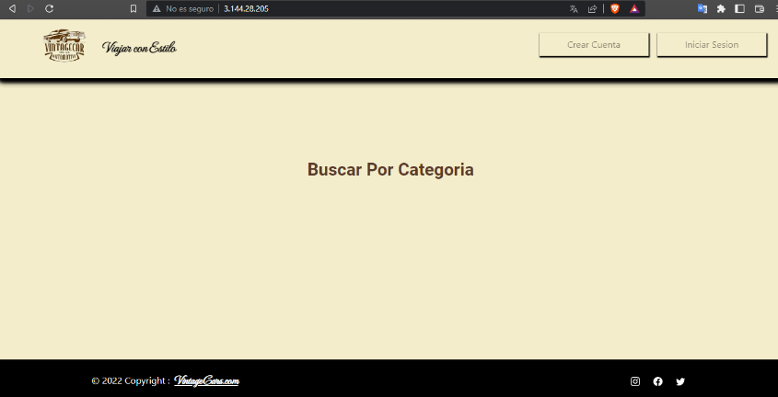

4 | 3 | D1S3_04 | 2022-11-20 | Botón/Evento "Crear Cuenta" | Botón "Crear Cuenta" | Al intentar crear un nuevo usuario, luego de completar todos los imputs correspondientes y oprimir el botón "Crear Cuenta" no se confirma si se creó o no dicha cuenta nueva, y queda estático. No se producen eventos. | No se confirma si se creó o no se creó nuevo cuenta. | Debería confirmarse o no la creación de un nuevo usuario. | 1- Ingresar al link de la página (http://3.144.28.205/) | EN PROGRESO | MEDIA | MEDIO | 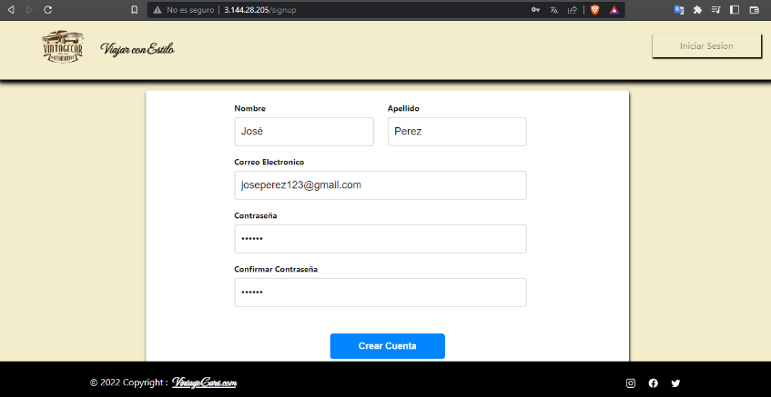
 |  |  |  |  |  |  |  |  | 2- Oprimir "Crear Cuenta"
 |  |  |  |  |  |  |  |  | 3- Rellenar el form de registro (nombre, apellido, correo electrónico, contraseña y confirmación de contraseña)
 |  |  |  |  |  |  |  |  | 4- Oprimir botón "Crear Cuenta"
5 | 3 | D1S3_05 | 2022-11-20 | Menú desplegable del buscador no se despliega ni muestra ciudades. | Formulario del templete buscador | Al clickear sobre el form del buscador (¿Dónde estamos?) no se despliega el menú de ciudades. | No se ejecunta ninguna acción al oprimir "¿Dónde estamos?" del buscador. | Deberia mostrarse una lista desplegable de ciudades. | 1- Ingresar al link de la página (http://3.144.28.205/) | EN PROGRESO | MEDIA | MEDIO | 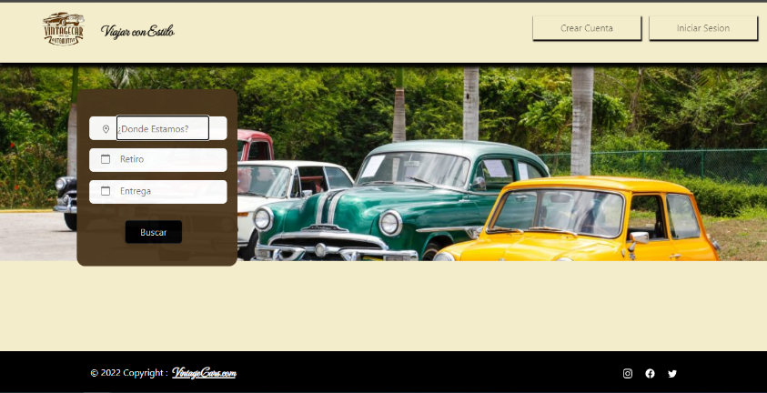
 |  |  |  |  |  |  |  |  | 2- Dirigirse al templete buscador y clickear sobre ¿Dónde estamos?

